关系图
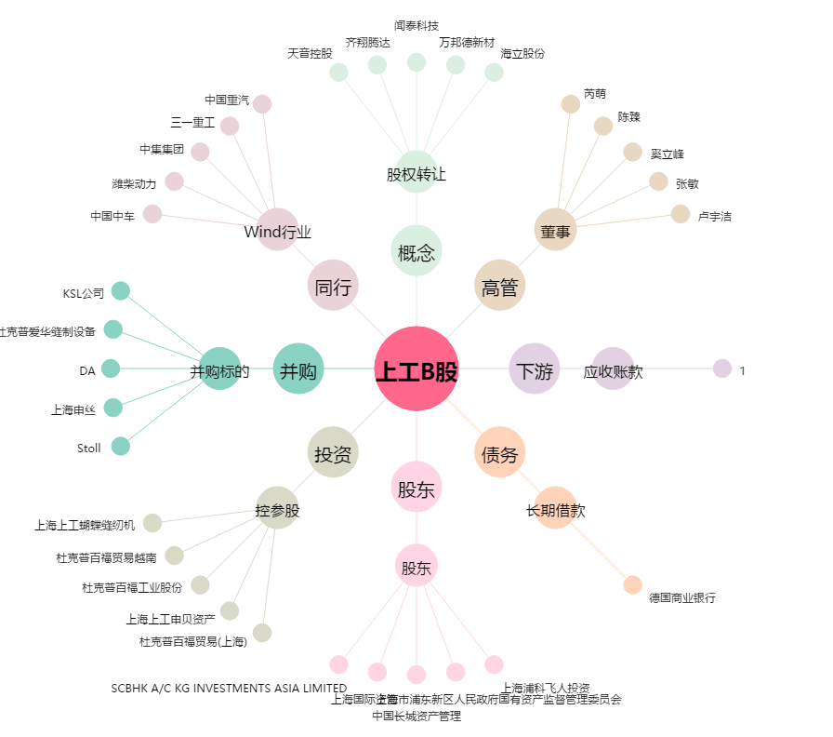
上工B股[900924.SH] - 关系概览图

